Connection
NES
Universal board
NES cartridge 60 pins I/F
NES cartridge 60 pins I/F
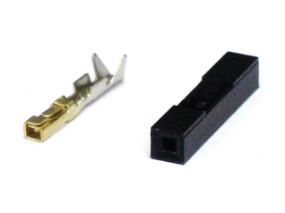
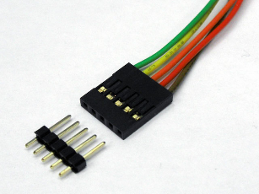

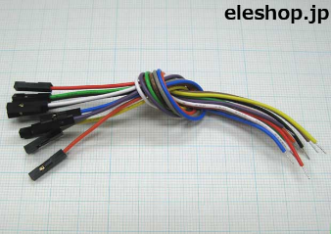

pin socket
 |  | pin header | pin socket |  | QI connector

ＱＩコネクタは、2.54mmピッチのヘッダーピンに接続して使用する、電子工作でもおなじみ汎用コネクタです。「2550コネクタ」ともいわれます。 電子工作以外でも、自作PCの内部配線用のコネクタとしても使用されており、実にワールドワイドで活躍している汎用コネクタなのです。
 |  |  |  | cable w/ pin socket

max 60 lines.

DE1 board
Linux board

2.54 mm pitch GPIO 40 x 2 pins
2.54 mm pitch GPIO 40 x 2 pins

 | I2C
 | 4 lines

gpio
 |  | JP1

 | 1 |  | x | x | 2
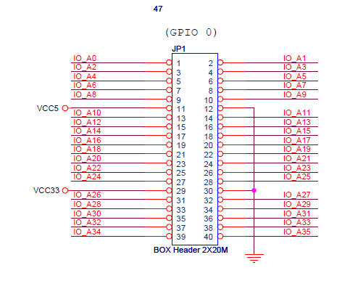
 | 3 |  | x | x | 4

 | 5 |  | x | x | 6

 | 7 |  | x | x | 8

 | 9 |  | x | x | 10

VCC5 | 11 |  | x | x | 12 | GND

 | 13 |  | x | x | 14

 | 15 |  | x | x | 16

 | 17 |  | x | x | 18

 | 19 |  | x | x | 20

 | 21 |  | x | x | 22

 | 23 |  | x | x | 24

 | 25 |  | x | x | 26

 | 27 |  | x | x | 28

VCC33 | 29 |  | x | x | 30 | GND

 | 31 |  | x | x | 32

 | 33 |  | x | x | 34

 | 35 |  | x | x | 36

 | 37 |  | x | x | 38

 | 39 |  | x | x | 40

